Budget
Récapitulatif du budget
Classification de Vehicule Accidenté
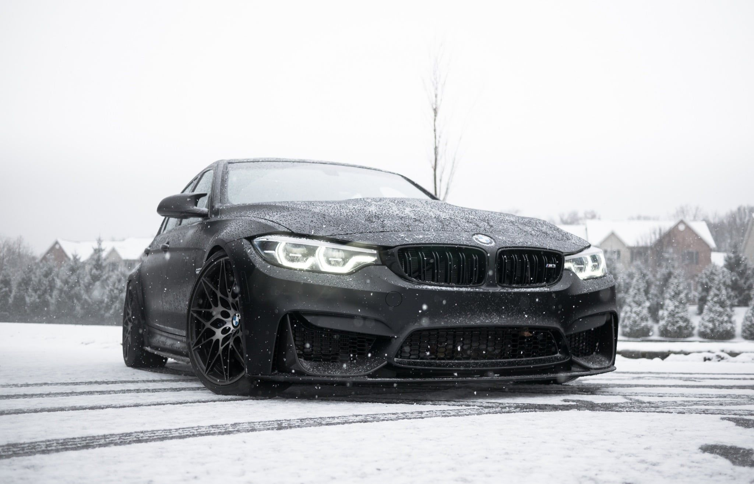

Employer | Salaire mensuel | Estimé | Actuel | Dans le budget/hors budget | Heures Travaillées | H Actuel
Yanis LAAKAD | 1380 | 2,070.00 | 1,047.32 | 1,022.68 | 15.5 | 8.50
Sebastien MERCELLUS | 1480 | 2,220.00 | 1,057.14 | 1,162.86 | 15.5 | 8.00
Amadou-Lamine DIALLO | 1470 | 2,205.00 | 984.38 | 1,220.63 | 15.5 | 7.50
Melissa AZEB | 1410 | 2,115.00 | 629.46 | 1,485.54 | 15.5 | 5.00
Mael DEWULF | 1450 | 2,175.00 | 1,087.50 | 1,087.50 | 15.5 | 8.40

Total des dépenses |  | 10,785.00 | 4,805.80 | 5,979.20 | 77.5 | 37.4
Cout
Heures

Réel

